2-2 申請承認フローチャート
申請承認基本フロー

登録画面から申請に必要な項目を入力し登録ボタン押下

Entry Tracker
レコード作成

第１承認者にメールが送信される。

第1承認者
承認OR拒否

 | 拒否

project TracKer
レコード作成
承認

第２承認者にメールが送信される。

第2承認者
承認OR拒否

Entry Tracker
対象レコード削除
project TracKer
対象レコード削除
 | 拒否

承認
申請者に承認メールが送信される。
申請者に拒否メールが送信される。

2-6 画面モック
新規登録画面
※登録はすべて必須とする。

ID

氏名

メールアドレス
申請情報入力

パスワード

申請情報入力画面

ID
氏名

メールアドレス

休暇タイプ

休暇区分

連絡可否

申請日数

年次残日数

内容

新規登録

e-mail
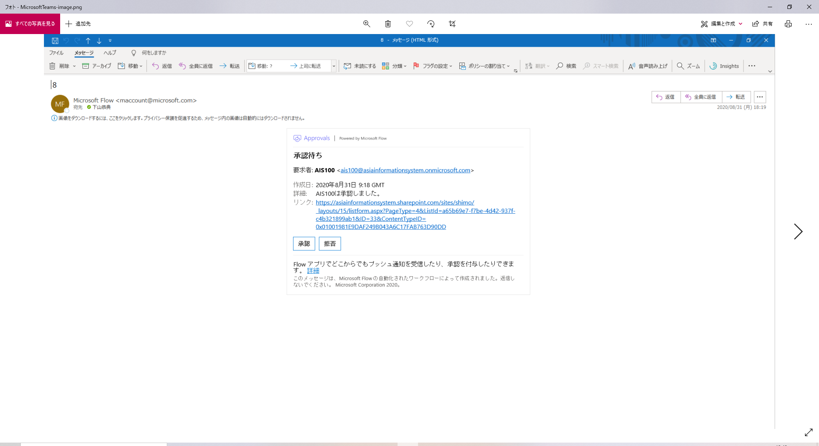

ID
氏名

メールアドレス

第一承認者へのメール、第2承認者へのメール内容は、
同様の項目を表示する。
休暇タイプ

休暇区分

連絡可否

申請日数

年次残日数

内容

申請日

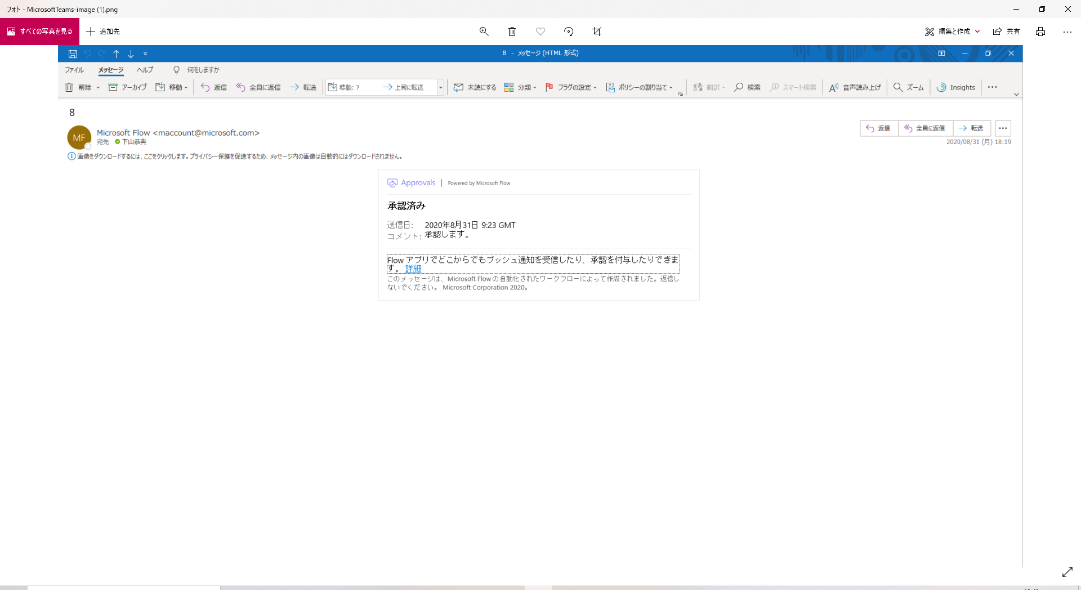

承認後のメール画面

